상품제안서
템바투톤 스프링 다이어리 25절 | 상품코드: S48403

 |  |  |  |  |  |  | 02-713-8555 | www.synergygift.co.kr
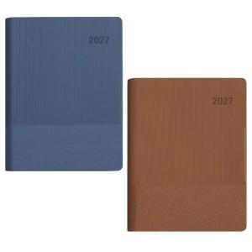

【상세/제작정보】

【인쇄/포장옵션】 | 불박, 금박, 은박 / OPP(비닐)

【공급단가】 | 수량 | 50~ | 100~ | 300~ | 1,000~ | 3,000~
*VAT별도 | 노트식 | 8,950원 | 8,700원 | 8,380원 | 8,030원 | 7,900원
 | 이틀식 | 9,200원 | 8,950원 | 8,630원 | 8,230원 | 8,130원
 | 주일식 | 9,200원 | 8,950원 | 8,630원 | 8,230원 | 8,130원

【상품 URL】 | https://www.synergygift.co.kr:443/src/goods_detail.php?gdno=48403

